Тест-план Крестики-нолики
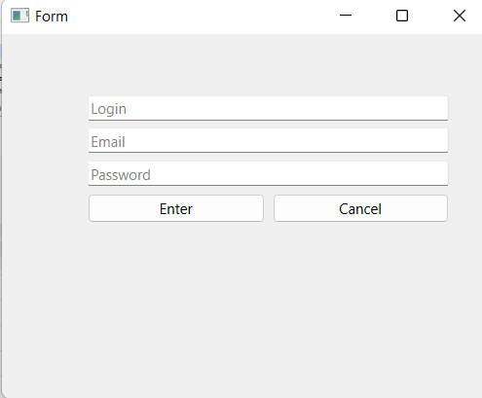
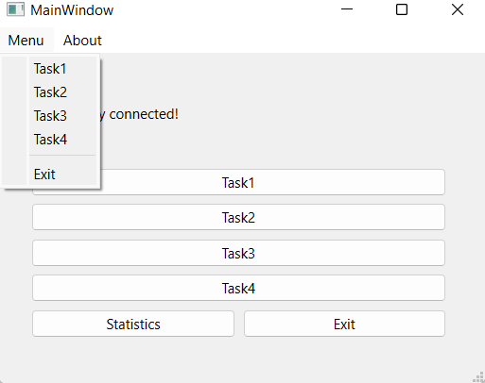
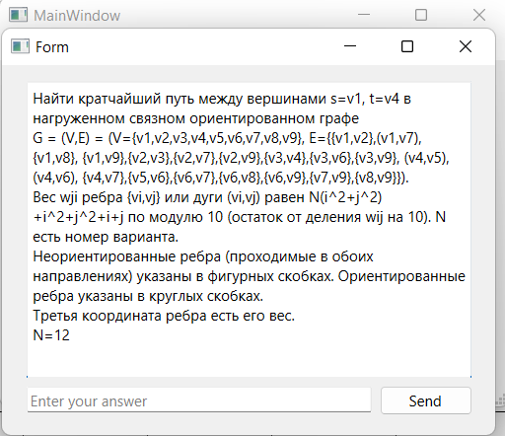
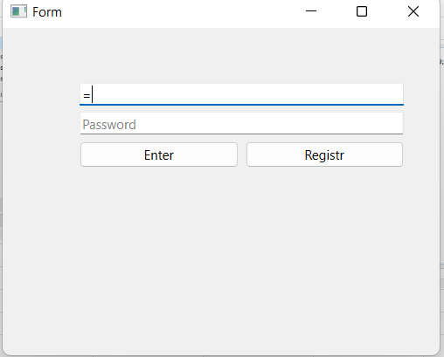
 |  |  | Тест-план по системному тестированию TextFilter
 | Цели доработки
 | Обеспечение корректного функционирования утилиты по работе со списками

 | Важен критерий: задукоментированы все дефекты, исправлены все дефекты с приоритетом выше Critical

 | 1 - самый высокий приоритет
JiraTask | Область функционала | Прио | Стратегия тестирования | h | Риски | Статус | Аналитик | Разработчик | Тестировщик | FSD
 | Авторизация | 2 | Проверить правила заполнения полей логин/пароль, работу кнопок отмена и авторизация | 1 |  | Закончено |  |  | Резников | файлы с данными для тестирования (БД тестовая, картинки,
 | Настройки и статистика | 2 | Полное покрытие | 0.5 |  | Закончено |  |  | Стрельников
 | Кнопки, задание, меню | 2 | Полное покрытие | 1 |  | Закончено |  |  | Тауфик
 | Форма заданий, проверка решений, статистика | 2 | Полное покрытие | 2.5 |  | Закончено |  |  | Марко
Итого |  | 8 |  | 5

